disponibilite
Date | Problème | Équipement/N° section | Famille | Temps d'arrêt (min) | MTBF(min) | MTTR(min) | D%
2025-04-08 | Manque l'eau de refroidissement sccop | machine | scoop | 20 | 1420 | 20 | 98.61%
2025-05-23 | Enverrage scoop | machine | scoop | 30 | 1410 | 30 | 97.92%
2025-05-29 | enverage scoop | machine | scoop | 100 | 1340 | 100 | 93.06%
2025-06-06 | Enverrage scoop | machine | scoop | 300 | 1140 | 300 | 79.17%
2025-06-08 | Enverrage scoop | machine | scoop | 160 | 1280 | 160 | 88.89%
2025-07-13 | envirrage scoop | machine | scoop | 30 | 1410 | 30 | 97.92%
2025-07-26 | Enverrage machine | machine | scoop | 20 | 1420 | 20 | 98.61%
 |  |  |  | 660

 | D%
4/8/2025 | 98.61%
5/23/2025 | 97.92%
5/29/2025 | 93.06%
6/6/2025 | 79.17%
6/8/2025 | 88.89%
7/13/2025 | 97.92%
7/26/2025 | 98.61%

PARETO
les arrets des equipements de ligne 22
equipement | temps d'arret total (min) | cumul | % cumul
Mise a l'arche | 1396 | 1396 | 28.52%
scoop | 660 | 2056 | 42.01%
PARETO des arrêts d’équipements de la ligne 22du 08/01/2025 au 09/08/2025
mécanisme ciseaux | 435 | 2491 | 50.89%
bras take-out | 373.5 | 2864.5 | 58.52%
machine | 320 | 3184.5 | 65.06%
Coupure de courant | 210 | 3394.5 | 69.35%
poincon | 161 | 3555.5 | 72.64%
AEE | 160 | 3715.5 | 75.91%
percage | 141 | 3856.5 | 78.79%
bras transfert | 104.5 | 3961 | 80.93%
tapis convoyeur mise a l'arche | 90 | 4051 | 82.77%
faciliter le travail | 83.5 | 4134.5 | 84.47%
bras de transfert | 79.5 | 4214 | 86.10%
compression | 66 | 4280 | 87.45%
cartouche | 64 | 4344 | 88.75%
entonnoir | 59.5 | 4403.5 | 89.97%
verti-flow fin | 46 | 4449.5 | 90.91%
verti-flow | 42 | 4491.5 | 91.77%
ATC | 38 | 4529.5 | 92.54%
plaque finisseur | 33 | 4562.5 | 93.22%
tapis d'arche | 25 | 4587.5 | 93.73%
fermeture | 23.5 | 4611 | 94.21%
rippeur | 23 | 4634 | 94.68%
support compression | 17 | 4651 | 95.03%
insert | 17 | 4668 | 95.37%
morceau de refractaire | 15 | 4683 | 95.68%
take-out | 13.5 | 4696.5 | 95.95%
cartouche poincon | 12.5 | 4709 | 96.21%
distributeur poincon | 12 | 4721 | 96.46%
gonflage | 10.5 | 4731.5 | 96.67%
fermeture de moule | 10.5 | 4742 | 96.88%
verti-flow Eb | 10 | 4752 | 97.09%
plongeur | 10 | 4762 | 97.29%
pincette | 9 | 4771 | 97.48%
PDF | 9 | 4780 | 97.66%
fermeture fin | 9 | 4789 | 97.84%
console eb | 9 | 4798 | 98.03%
rondelle | 8 | 4806 | 98.19%
flexible de gonflage | 8 | 4814 | 98.36%
console | 6.5 | 4820.5 | 98.49%
tuyau d'air | 6 | 4826.5 | 98.61%
support de gonflage | 6 | 4832.5 | 98.73%
distributeur boite a valve | 6 | 4838.5 | 98.86%
flexible support gonflage | 5 | 4843.5 | 98.96%
distributeur de percage | 5 | 4848.5 | 99.06%
convoyeur machine | 5 | 4853.5 | 99.16%
boite a bouton | 5 | 4858.5 | 99.26%
noyau | 4.5 | 4863 | 99.36%
support gonflage | 4 | 4867 | 99.44%
support entonnoir | 4 | 4871 | 99.52%
distibuteur fond compression | 4 | 4875 | 99.60%
flexible gonfalge | 3.5 | 4878.5 | 99.67%
ouverture | 3 | 4881.5 | 99.73%
facilliter le travail | 3 | 4884.5 | 99.80%
distributeur | 3 | 4887.5 | 99.86%
support tete gonflage | 2 | 4889.5 | 99.90%
plaque d'attente | 2 | 4891.5 | 99.94%
mauvaise fermeture | 2 | 4893.5 | 99.98%
tete de gonflage | 1 | 4894.5 | 100.00%

AMDEC
 |  |  | AMDE ÉQUIPEMENT : Analyse des modes de défaillance, de leurs effets et de leur criticité |  |  |  |  |  |  | actions | Réalisé Par:HAMZA BABSAAID

 |  |  | Distributeur de paraison servo-contrôlé(Scoop)
composant | reference visuel | fonction | modes de défaillance | cause de défaillance | Effet de défaillance | criticité |  |  |  |  | Ressources Nécessaires | Responsable
 |  |  |  |  |  | gravité | fréquence | détectabilité | indice de criticité
JOINT | 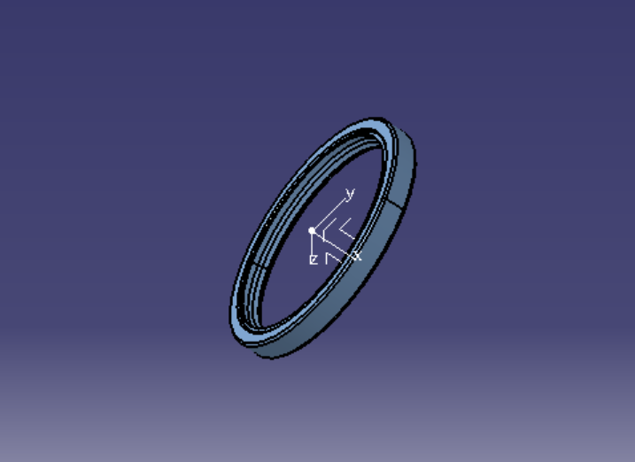 | Assure l'étanchéité entre différentes pièces pour éviter les fuites d'huile et poussieres. | Fuite d'huile | Usure des joints | Arrêt du mécanisme | 1 | 1 | 1 | 1 | Mettre en place un programme de maintenance préventive pour remplacer les joints usés à intervalles réguliers. | Joints de rechange, outils de mainte- nance | Technicien de maintenance
 |  |  |  |  | Perte de lubrification |  |  |  |  | Utiliser des joints résistants aux conditions extrêmes(temperature,pression) | Joints spécialisés | Responsable qualité
 |  |  |  | Conditions environnementales extrêmes (température, pres- sion) | Mauvais fonctionnement du mécanisme |  |  |  |  | Former le personnel sur les procédures correctes d'installation | Programmes de formation | Ingénieur de maintenance
 |  |  |  | Mauvaise installation | perte de lubrification
 |  |  | Déformation ou rupture | Surcharge mécanique | Perte de l'étanchéité |  |  |  |  | Établir des limites de charge et des protocoles de sécurité pour éviter les surcharges. | Documentation des protocoles | Ingénieur de maintenance
 |  |  |  | Vieillissement du matériau(dégrade) | Arrêt du mécanisme |  |  |  |  | Mettre en place un calendrier de remplacement des joints en fonction de leur durée de vie prévue. | Joints de rechange | Technicien de maintenance
roulement à aiguilles | 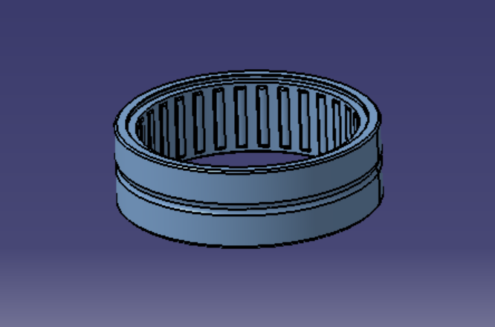 | Guidage en rotation d’un pignon, capable de supporter des charges radiales importantes tout en ayant un encombrement relativement réduit. | rupture/deformation | dilatation thermique,chocs,surcharge | Arrêt du mécanisme | 3 | 3 | 3 | 18 | Vérification que le mécanisme fonctionne dans les conditions constructeur (charge, vitesse, lubrification) | Documentation constructeur pour tolérances et charge admissible | Ingénieur de maintenance
 |  |  | usure | Charge excessive, contamination, lubrification insuffisante | Vibration, bruit, perte précision |  |  |  |  | Lubrification régulière avec graisse haute température (1 mois) et changement préventif tous les 6 mois | lubrification haut qualité | Technicien de maintenance
Roulement à une rangée de billes à contact radial | 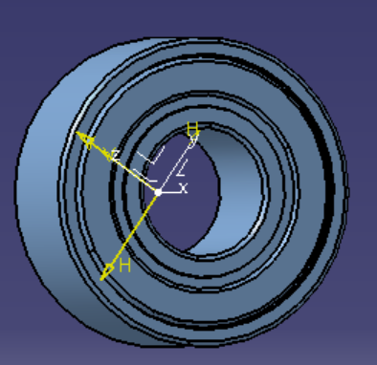 | guidage en rotation de vis (supporter des charges radiales et axiales relativements importants ) | Grippage ou blocage | Manque lubrification, contamination( impuretés ), surcharge | Arrêt du mécanisme – usure pignon/vis | 4 | 3 | 2 | 24
 |  |  | Jeu excessif | Montage incorrect, usure, dilatation thermique | Vibration, bruit, fatigue le vis/pignon |  |  |  |  | Former le personnel au montage correct du roulement (alignement, couple, lubrification) | Supports de formation / procédures | Ingénieur de maintenance
vis à billes(BALL SCREW) | 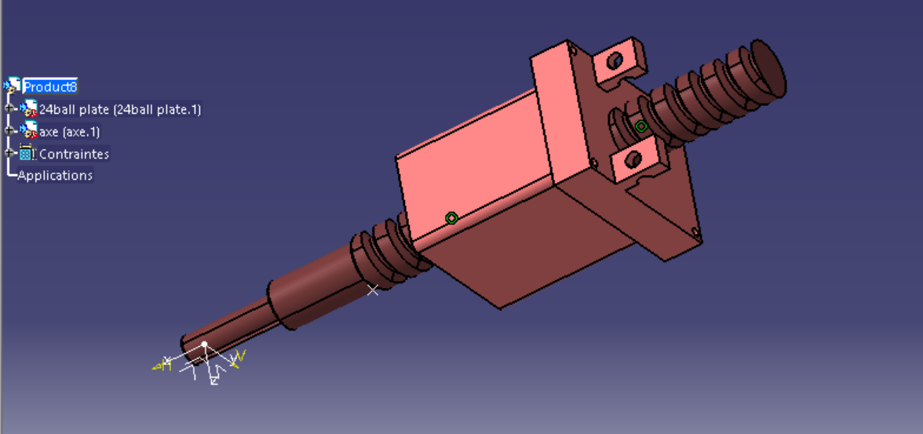 | Transformer le mouvement rotatif en mouvement linéaire avec faible friction et haute précision(Transmission de puissance) | Usure des billes ou du filetage | Charge élevée, lubrification insuffisante, contamination | Perte de précision | 3 | 2 | 3 | 18 | Inspection visuelle des filets et des billes, remplacement préventif en cas de traces d’usure, formation du personnel au montage correct et à la lubrification, vérification de l’efficacité de la lubrification | Graisse/huile spécifique Roulements et vis de rechange Outils de maintenance, instruments de mesure | Technicien de maintenance
 |  |  | Blocage / grippage | Lubrification insuffisante | Arrêt du mécanisme, surcharge moteur |  |  |  |  | Contrôle de l’alignement de la vis et de l’écrou - Vérification propreté du circuit (pas de particules ou poussières) - Lubrification régulière - Formation au montage et manipulation correcte | Lubrifiant adapté - Nettoyage / soufflette - Instruments de contrôle alignement
 |  |  | Déformation filet ou vis | Surcharge, défaut matériau, montage incorrect,dilatation thermique | Vibration, perte précision, fatigue |  |  |  |  | Vérification que la charge appliquée ne dépasse pas les spécifications du fabricant - Contrôle que la vis fonctionne en conditions constructeur - Remplacement immédiat si déformation constatée | Vis / écrou de rechange - Instruments de mesure (comparateur, micromètre) - Documentation constructeur | Responsable de l'entretien
 |  |  | Jeu excessif | Usure, montage incorrect, dilatation thermique | Mauvaise positionnement |  |  |  |  | Contrôle périodique du jeu axial et radial | Instruments de mesure
CIRCLIP | 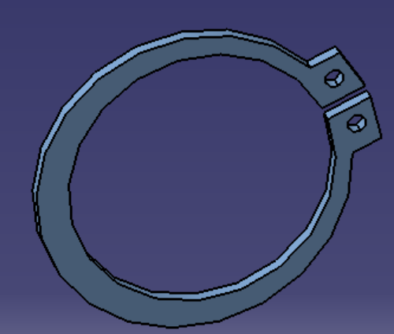 | Fixe les composants en place tout en permettant un mouvement limité | Déformation ou rupture | Surcharge mécanique | Perte de fixation des composants | 2 | 2 | 2 | 8 | Analyser les charges et forces auxquelles le circlip est soumis pour s'assurer qu'elles sont dans les limites spécifiées. | Documentation des protocoles | Ingénieur de maintenance
 |  |  |  | Mauvaise installation | Risque de dysfonctionnement du mécanisme |  |  |  |  | Organiser des sessions de formation pour les techniciens sur les techniques correctes d'installation | Formation personnel
GOUPILLE ELAS- TIQUE | 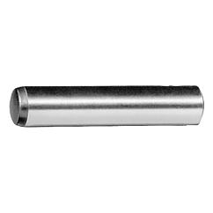 | Assurer la position relative de deux pièces/Maintient les pièces en place en s’adaptant aux variations de position et de mouvement. | Déformation Plastique | Contraintes mécaniques excessives | Perte de capacité de maintien des positions | 1 | 3 | 1 | 3 | Établir un calendrier pour surveiller l'état des goupilles et les remplacer avant qu'une défaillance critique ne se produise. | Calendrier de surveillance | Ingénieur de production
 |  |  | Corrosion | Exposition à des environne- ments corrosifs, manque de protection contre l'humidité | Affaiblissement de la structure / difficulté de positionnement |  |  |  |  | Mettre en place un programme d'inspection pour détecter les signes de corrosion et intervenir avant que la structure ne soit affaiblie. | Programme d'inspection
 |  |  |  |  | Risque de défaillance critique
coussinet | 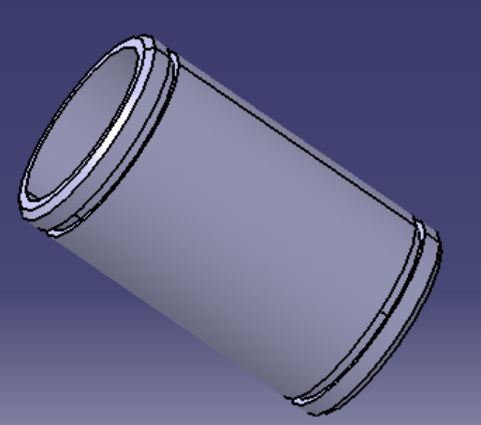 | Supporter un arbre en rotation ou oscillation, assurer le guidage et réduire le frottement. | Usure excessive | Lubrification insuffisante, contamination, matériau inadapté | Jeu augmenté, vibration, perte alignement | 2 | 2 | 2 | 8 | Lubrification régulière,choix matériau résistant | lubrification haut qualité | Technicien de maintenance
 |  |  | Rupture du coussinet | Surcharge, défaut matériau, choc, manque de lubrification | Blocage du chariot à écrou à billes (ball nut carriage) et arrêt du mécanisme |  |  |  |  | Dimensionnement adapté, contrôle montage, limitation surcharge | Instruments de mesure, documents du constructeur | Ingénieur de maintenance
 |  |  | Déformation | Surcharge, dilatation thermique, défaut montage | Mauvais alignement, échauffement, vibration
ecrou encouche |  | Assurer le serrage et le maintien d’un assemblage vissé, tout en permettant un verrouillage mécanique pour éviter le desserrage accidentel. | Fissuration par fatigue | perte de serrage | Cycles vibratoires | 3 | 2 | 2 | 12 | Respect des couples et charges maximales/Formation du personnel à la manipulation et montage correct | Instruments de Contrôle/ Documentation constructeur | Responsable de l'entretien
Rondelle |  | Distribue la charge des vis ou des écrous sur une surface plus large, réduisant ainsi le risque de dommages aux surfaces et de desserrage des fixations en raison des vibrations. | Usure | Frottement constant avec les surfaces en contact | Détachement des fixations | 1 | 2 | 1 | 2 | Installer des rondelles fabriquées avec des matériaux plus résistants à l'usure. | Matériaux résistants à l'usure | Responsable qualité
 |  |  |  | Vibrations répétées |  |  |  |  |  | Utiliser des techniques de fixation qui minimisent les vibrations, telles que les écrous autoblo- quants ou les produits de fixation anti vibrations. | Ecrous autobloquants | Technicien de maintenance
 |  |  | Fracture | Surcharge | Risque de défaillance de l'assemblage |  |  |  |  | Vérifier les spécifications de charge des rondelles et ajuster les charges appliquées pour éviter la surcharge. | Programme de vérification | Ingénieur de production
ENTRETOISE |  | Sert de pièce de positionnement essentielle dans un mécanisme, assurant un écartement précis et stable entre deux composants adjacents. | Déformation | Charges excessives | Augmentation des jeux mécaniques | 3 | 2 | 2 | 8 | Vérifier et ajuster les charges appliquées pour s'assurer qu'elles restent dans les limites spéci- fiées pour l'entretoise. | Programme de vérification | Ingénieur de production
 |  |  |  |  | Perte de dimension précise |  |  |  |  | Effectuer des contrôles réguliers des dimensions des entretoises pour détecter toute déviation et remplacer celles qui ne sont plus dans les tolérances spécifiées. | Contrôles Réguliers, Pièces de rechange | Responsable de l'entretien
 |  |  | Corrosion | Exposition à l'humidité | Diminution de la résistance |  |  |  |  | S'assurer que le mécanisme est correctement scellé pour éviter l'exposition des entretoises à l'humidité. | Programme de vérification | Ingénieur de production
Vis | 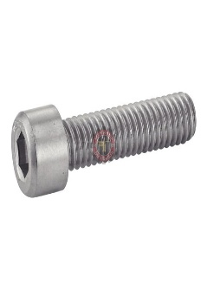 | Utilisée pour fixer et assembler les différents composants du mécanisme. Elle est cruciale pour maintenir les pièces ensemble et garantir leur bon fonctionnement. | Déformation | Surcharge, mauvaise qualité du matériau, installation incorrecte. | Fixation instable, dé- faillance des compo- sants assemblés, sécu- rité compromise. | 4 | 3 | 2 | 24 | Vérification régulière du couple de serrage pour s'assurer que les vis ne sont ni trop serrées ni in- suffisamment serrées, ce qui peut entraîner une déformation sous charge. | Clé dynamométrique | Technicien de maintenance
 |  |  | Défaillance du filetage | Usure, corrosion, mauvais serrage. | Connexion lâche, défaillance de la fixation, risque de détachement. |  |  |  |  | Nettoyage et lubrification régulière des filets avant l'assemblage pour éviter le grippage et l'usure prématurée, ce qui peut entraîner une défaillance du filetage. | Lubrifiant pour filetage
ecrou | 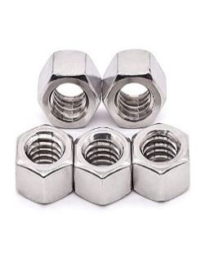 | Assurer le serrage et le maintien d’un assemblage vissé | Desserrage | Vibrations | Jeu, risque de rupture de l’assemblage,bruit | 4 | 3 | 2 | 24 | Contrôle du couple de serrage au montage avec clé dynamométrique | Clé dynamométrique | Technicien de maintenance
 |  |  | Rupture | Surcharge mécanique, matériau défectueux, mauvais dimensionnement | Arrêt immédiat mécanisme, chute de pièces, accident |  |  |  |  | Vérification que la charge appliquée est dans les limites constructeur(<Re/s) | Calcul d’ingénierie | Ingénieur de maintenance
 |  |  | Grippage | corrosion, couple excessif | Blocage de la maintenance, risque de casse au démontage |  |  |  |  | Lubrification régulière avec huile ou graisse adaptée | Lubrifiant | Technicien de maintenance
Galet de came excentrique |  | assurer un guidage précis, de réduire les frottements, et de supporter des charges importantes | Grippage | Défaut de graissage, échauffement, surcharge | Blocage du mécanisme,bruit | 2 | 3 | 2 | 12 | Lubrification régulière avec huile ou graisse adaptée | Lubrifiant | Technicien de maintenance
 |  |  | Rupture du roulement interne | Fatigue du matériau, surcharges répétées, défaut de montage | Arrêt complet, perte de fonction, risque casse chaîne cinématique |  |  |  |  | Vérification que la charge appliquée ne dépasse pas les spécifications | Documentation constructeur | Ingénieur de maintenance
 |  |  | Usure | Mauvaise lubrification, charges excessives | Jeu, perte de précision du mouvement, vibrations |  |  |  |  | Inspection visuelle et contrôle dimensionnel du galet/Remplacement préventif si trace d’usure | Programme d'inspection | Ingénieur de production
clavette |  | Transmettre le couple | Cisaillement de la clavette(rupture) | surcharge,mauvais dimensionnement | perte de transmission de puissance | 2 | 3 | 1 | 6 | Vérification que la charge appliquée ne dépasse pas les spécifications(Re/s) | Clavettes renforcées si nécessaire Instruments de contrôle (comparateur, pied à coulisse) Documentation constructeur | Responsable des achats/Ingénieur de maintenance
 |  |  | Déformation | concentration des contraintes
Arbre de guidage |  | Guider en translation | Usure de piste | lubrification absente | perte de précision, vibrations | 2 | 1 | 1 | 2 | Assurer une lubrification régulière et suffisante | lubrifiant | Ingénieur de maintenance
Arbre de galet suiveur |  | Porter et guider le galet
Lame de flexion | 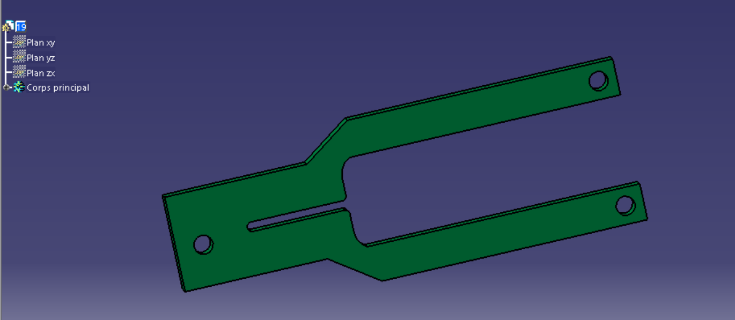 | Sert de support ou de base pour d'autres composants, assurant leur stabilité et leur positionnement correct dans le mécanisme. | Fissuration | Efforts excessifs | Perte de connexion entre deux corps | 2 | 1 | 1 | 2 | Mettre en place un programme d'inspection pour détecter les signes de corrosion et intervenir avant que la structure ne soit affaiblie. | Programme d'inspection | Responsable de l'entretien
 |  |  | Corrosion | Exposition à des environne- ments humides ou corrosifs | Dysfonctionnement |  |  |  |  | . Vérification que la charge appliquée ne dépasse pas les spécifications(Re/s). | Instruments de contrôle
Chariot(BALL NUT CARRIAGE) |  | Porter de la vis à billes | Déformation | surcharges | Perte de précision, arrêt du mécanisme | 3 | 2 | 1 | 6 | . Vérification que la charge appliquée ne dépasse pas les spécifications(Re/s). | Documentation constructeur | ngénieur de maintenance
Accouplement | 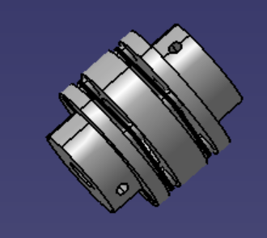 | Transmettre un couple entre deux arbres(moteur/vis ) | Glissement / desserrage | Couple dépassé, montage incorrect, filet/clé mal adapté, absence freinage | Perte immédiate de transmission, à-coups, arrêt production | 4 | 2 | 2 | 16 | Utiliser un accouplement avec vis de serrage /ajouter des bagues de serrage pour éviter le déplacement. | accouplement avec vis de serrage +bagues de serrage | Technicien de maintenance
 |  |  | Désalignement | Montage non aligné | vibration, perte efficacité,usure |  |  |  |  | Vérifier la géométrie des arbres et accouplements (contrôle alignement au comparateur)/Former le monteur à l’alignement correct | Outils de contrôle (comparateur, règle, laser d’alignement), cales
 |  |  | Rupture | Surcharge de choc, fatigue cyclique, défaut matière | risque sécurité,Arrêt la production |  |  |  |  | Analyse surcharge/choc • Vérifier couple maxi et installer limiteur de couple.• Remplacement immédiat | Accouplement de rechange, clé dynamométrique, limiteur de couple
pignon |  | Transmettre le couple | Usure des dents | Lubrification insuffisante, contamination, lubrifiant inadapté | Jeu, perte précision, bruit | 3 | 2 | 2 | 12 | Vérifier le jeu entre pignon et crémaillère/Assurer une lubrification régulière (graisse ou huile adaptée)/Remplacer le pignon en cas d’usure excessive | Clés de démontage, lubrifiant, pignon de rechange | Responsable de l'entretien
 |  |  | Déformation plastique | Surcharges prolongées, lubrification absente | Arrêt du mécanisme |  |  |  |  | Éviter les surcharges par contrôle du couple moteur/Vérifier état des dents après incident | capteur de couple, inspection visuelle
Crémaillère |  |  | Usure des flancs de dent | Lubrification insuffisante, | perte de précision,jeu | 3 | 2 | 2 | 12 | Vérifier le jeu entre pignon et crémaillère/Assurer une lubrification régulière (graisse ou huile adaptée)/Remplacer le pignon en cas d’usure excessive | Clés de démontage, lubrifiant,Crémaillèrede rechange | Technicien de maintenance
Plaque de roulement(bearing plate) |  | Arrêter mécaniquement le roulement en déplacement horizontal | Corrosion | milieu humide | déplacement axial | 2 | 2 | 1 | 4 | Installer des protections ou des revêtements anticorrosion/Choisir un matériau inoxydable ou traité (acier inox) | plaque acier inox/ revêtements anticorrosion | Technicien de maintenance
Patin de réglage |  | permettre un réglage précis et reproductible de la position de Crémaillère | jeu entre patin et Crémaillère | mauvias serrage | Perte de précision, jeu entre la crémaillère et le pignon | 2 | 2 | 2 | 8 | Vérifier régulièrement le jeu entre patin et crémaillère/Contrôler et assurer le serrage avec clé dynamométrique | clé dynamométrique/Programme d'inspection | Technicien de maintenance
Scoop holder to gear adapter |  | Maintenir le pignion et upper scoop holder | deformation /fissuration | surcharge | Arrêt du mécanisme | 3 | 2 | 2 | 12 | Vérifier couple appliqué et éviter les surcharges - Utiliser matériaux renforcés (acier traité, alu renforcé) - Contrôler périodiquement par inspection visuelle ou ressuage | Programme d'inspection/Instruments de mesure | Responsable de l'entretien
lower scoop holder |  | Maintenir le upper scoop holder et cuillère | deformation | chocs | Perte de précision | 3 | 1 | 2 | 6
upper scoop holder |  | Maintenir le Scoop holder to gear adapter et upper scoop holder | deformation /fissuration | surcharge | Arrêt du mécanisme | 3 | 2 | 2 | 12
cuillère(center reject trough ) |  | permettre de guider la goutte de verre fondu (paraison ) | Mauvaise circulation de la goutte | Manque d’eau pour le refroidissement | Mauvaise synchronisation entre la goutte et la section | 3 | 3 | 2 | 12 | Vérifier et assurer le débit d’eau de refroidissement - Installer capteur de débit ou alarme basse pression - Nettoyer régulièrement le circuit de refroidissement | Programme de vérification | Ingénieur de production

